NAHOMI DIAZ
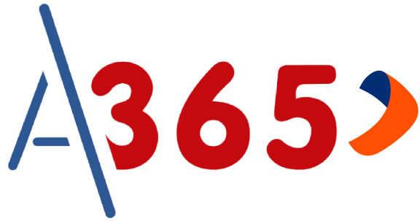

 |  | CHICLAYO | Meta | Desembolsado | Avance | Pendiente De Documentar | Pendiente De Remesa | Pendiente De Backoffice | Evaluación BCP | Obs Backoffice | Obs BCP | Rechazado
 |  | S/. | S/.1,000,000.00 | S/.1,022,083.00 | S/.22,083.00 | S/.0.00 | S/.0.00 | S/.0.00 | S/.0.00 | S/.0.00 | S/.0.00 | S/.75,000.00
 |  | Q / % | - | 15 | 102.21% | 0 | 0 | 0 | 0 | 0 | 0 | 1

PLAZA DE VENTA | FECHA DE ENVIO DE REMESA | ESTADO DE REMESA | FECHA DE INGRESO | FECHA DE DESEMBOLSO | DOCUMENTO | NOMBRES Y APELLIDOS | CONVENIO | ESTADO | MAF NETO | EJECUTIVO | FILE ENVIADO A BANCO | FECHA DE ENVIÓ CARTA PODER A BCP | COMPRA DE DEUDA REALIZADA | LIBERACIÓN | FEEDBACK
 | 2026-06-02 | Aprobada | 2026-06-03 | 46176.0 | 41514627 | CARRION CAVERO ROSA AMARILIS | PNP | Desembolsado | S/.85,800.00 | AZUCENA BARBA
 | 2026-06-04 | Aprobada |  |  | 77666939 | MAMANI INQUILLA VICTOR HUGO | EP | Desembolsado | S/.67,300.00 | AZUCENA BARBA
 | 2026-06-04 | Aprobada |  |  | 46250678 | RAMOS SOPLAPUCO JOSE EDWARD | PNP | Desembolsado | S/.38,380.00 | AZUCENA BARBA | Si
 | 2026-06-09 | Aprobada |  |  | 76214250 | VELA UPIACHIHUA IMELDA CRISTINA | EP | Desembolsado | S/.84,750.00 | AZUCENA BARBA
 | 2026-06-04 | Aprobada |  |  | 72147906 | FLOREZ SUICO MARCO ANTONIO | EP | Desembolsado | S/.62,900.00 | EYLIN VELASCO
 | 2026-05-30 | Aprobada |  |  | 78019686 | BARRANTES GRAVELO KENNEDY JEAN | PNP | Desembolsado | S/.68,000.00 | EYLIN VELASCO
 | 2026-06-15 | Aprobada |  |  | 46127105 | SUCLUPE MATALLANA PABLO EDUARDO | EP | Desembolsado | S/.82,430.00 | EYLIN VELASCO
 | 2026-06-15 | Aprobada |  |  | 44833448 | LABRIN PEÑA JUAN HUMBERTO | PNP | Desembolsado | S/.54,400.00 | EYLIN VELASCO | Si |  |  |  | AN FUERTE
 | 2026-06-23 | Aprobada |  |  | 72295901 | TORRES INGA VICTOR MATEO | PNP | Desembolsado | S/.99,800.00 | EYLIN VELASCO
 | 2026-06-23 | Rechazada |  |  | 10710796 | ÑAUPAS NEGRETE ROBERTO ALEXANDER | EP | Rechazado | S/.75,000.00 | EYLIN VELASCO
 | 2026-06-10 | Aprobada |  |  | 47057610 | BRAVO GALVEZ NOHELY MARISOL | PNP | Desembolsado | S/.65,000.00 | EYLIN VELASCO | Si
 | 2026-06-03 | Aprobada |  |  | 48319584 | VALLADOLID VALLEJOS ESGAR ANDRES | PNP | Desembolsado | S/.62,000.00 | JUDITH FARRO
 | 2026-06-15 | Aprobada |  |  | 73526922 | NUÑEZ OLIVERA JONATHAN JAIR | PNP | Desembolsado | S/.63,623.00 | JUDITH FARRO
 | 2026-06-26 | Aprobada |  |  | 42541929 | SANCHEZ CHONATE JULIO CESAR | PNP | Desembolsado | S/.59,300.00 | JUDITH FARRO | Si
 | 2026-06-16 | Aprobada |  |  | 73341946 | CORONEL LLAMO GEINER OMAR | PNP | Desembolsado | S/.75,000.00 | JUDITH FARRO | Si
 | 2026-06-02 | Aprobada |  |  | 72307920 | FUSTAMANTE HERRERA CARLOS ALBERTO | PNP | Desembolsado | S/.53,400.00 | YURIKO OSPINO

